Anterior
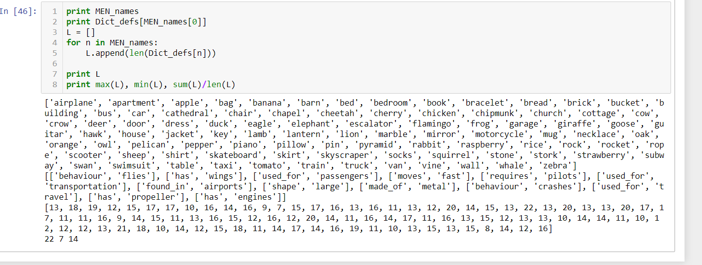
 | Mi dataset (64) |  | MEN dataset (94) |  | SimLex-999 (44)
HDC ('normal') | 0.7104 |  | 0.6634 |  | 0.6489
McRae | 0.6579 |  | 0.6727 |  | 0.6249
Resnick | 0.6407 |  | 0.5775 |  | 0.5148 |  |  | MEDIR LONGITUD DE DICCIONARIO…
JCN | 0.6132 |  | 0.3172 |  | 0.3578 |  |  | PARA MEN numero promedio de features por concepto
LCH | 0.5237 |  | 0.5844 |  | 0.4362
WUP | 0.5024 |  | 0.557 |  | 0.424
HDC('normal', 6) | 0.60126666667 | 0.6169 | 0.5947 | 0.5878 | 0.508396525 |  | 0.513
HDC('normal', 8) | 0.6326 | 0.6427 | 0.63785 | 0.6329 | 0.494 |  | 0.4922
HDC('normal', 10) | 0.6889 | 0.7 | 0.65407 | 0.6484 | 0.5291 |  | 0.543
HDC('normal', 12) | 0.728825 | 0.724 | 0.6491 | 0.6602 | 0.57603333333 |  | 0.5664
HDC('normal', 15) | 0.72295 | 0.7324 | 0.65665 | 0.6531 | 0.63895 |  | 0.5493
HDC('normal', 20) | 0.714675 | 0.7115 | 0.65955 | 0.675 | 0.64735 |  | 0.63977
30 |  | 0.731 |  | 0.6607 | 0.6555 |  | 0.655
50 |  | 0.7054 |  | 0.6657 |  |  | 0.6543
100 |  | 0.7142 |  | 0.666 | 0.666 |  | 0.6652
HDC('Rank_PF', 6) | 0.5829 | 0.5809 | 0.5448 | 0.5633 | 0.507 | 0.5087 | 0.5203
HDC('Rank_PF', 8) | 0.604 | 0.6079 | 0.5776 | 0.5819 | 0.5057 | 0.5021 | 0.505
HDC('Rank_PF', 10) | 0.6443 | 0.66871 | 0.6285 | 0.6211 | 0.5341 | 0.5369 | 0.5331
HDC('Rank_PF', 12) | 0.6815 | 0.6745 | 0.6236 | 0.6295 | 0.5466 | 0.5388 | 0.5391 | HACER PONDERACIÓN DISTINTA…
15 | 0.6866 | 0.6789 | 0.6422 | 0.6346 |  | 0.5864 | 0.5736
20 | 0.6729 | 0.6924 | 0.6435 | 0.645 |  | 0.5785 | 0.5799
30 |  | 0.67765 |  | 0.641 |  | 0.59 | 0.58671
50 |  | 0.6866 |  | 0.6502 |  |  | 0.5813
100 |  | 0.6859 |  | 0.644 |  | 0.59 | 0.5759
HDC('Disting', 6) | 0.3545 | 0.3422 | 0.2746 | 0.2768 | 0.4318 | 0.4214 | 0.4324
HDC('Disting', 8) | 0.3646 | 0.3851 | 0.2649 | 0.2653 | 0.4211 | 0.4076 | 0.4337
HDC('Disting', 10) | 0.33 | 0.37 | 0.2514 | 0.2697 | 0.417 | 0.444 | 0.4048 |  | CUSTOM…
HDC('Disting', 12) | 0.3989 | 0.3734 | 0.27 | 0.2971 | 0.4185 | 0.4381 | 0.4331 |  | Sólo usar normal, Rank y Intercorr-Rank
15 | 0.3671 | 0.3691 | 0.2664 | 0.28416 |  | 0.4217 | 0.4331
20 | 0.3544 | 0.4 | 0.27805 | 0.5628 |  | 0.4568 | 0.4313
30 |  | 0.3436 |  | 0.2718 |  | 0.4214 | 0.4399 |  | MEN.. y SimLex…
50 |  | 0.3651 |  | 0.2564 |  |  | 0.4283 |  | Sólo usar normal y Rank… (Tal vez Intercorr-Rank)
100 |  | 0.3716 |  | 0.27043 |  | 0.4435 | 0.4149
HDC('Intercorr_str', 6) | 0.5396 | 0.5332 | 0.508 | 0.5035 | 0.4427 | 0.4407 | 0.432
HDC('Intercorr_str', 8) | 0.58411 | 0.5661 | 0.5365 | 0.5316 | 0.4497 | 0.4564 | 0.4684
HDC('Intercorr_str', 10) | 0.57125 | 0.581 | 0.5754 | 0.5728 |  | 0.4624 | 0.461
HDC('Intercorr_str', 12) | 0.5968 | 0.5859 | 0.5827 | 0.5679 |  | 0.4497 | 0.454
15 | 0.5855 | 0.5937 | 0.5797 | 0.5755 |  | 0.452 | 0.4676
20 | 0.5886 | 0.5833 | 0.5669 | 0.58316 |  | 0.4743 | 0.4661
30 |  | 0.5929 |  | 0.5848 |  | 0.4625 | 0.4659
50 |  | 0.5944 |  | 0.5816 |  |  | 0.4625
100 |  | 0.5784 |  | 0.5914 |  | 0.4589 | 0.466
HDC('Intercorr-Rank', 6) | 0.6019 | 0.617 | 0.5042 | 0.5111 |  | 0.5332 | 0.5372
HDC('Intercorr-Rank', 8) | 0.6383 | 0.6357 | 0.5236 | 0.5305 |  | 0.5573 | 0.5496
HDC('Intercorr-Rank', 10) | 0.6262 | 0.6559 | 0.541 | 0.554 |  | 0.56046 | 0.5623
HDC('Intercorr-Rank', 12) | 0.6621 | 0.655 | 0.5858 | 0.5691 |  | 0.5519 | 0.5493
15 | 0.6446 | 0.6547 | 0.5767 | 0.57666 |  | 0.5534 | 0.5439
20 | 0.6487 | 0.6534 | 0.586 | 0.5934 |  | 0.5391 | 0.5492
30 |  | 0.6542 |  | 0.5841 |  | 0.5492 | 0.541
50 |  | 0.6514 |  | 0.5757 |  | 0.5551 | 0.5547
100 |  | 0.6619 |  | 0.5745 |  |  | 0.5497

 |  |  | conceptos de MEN

